price
 |  |  |  |  | ООО «СКМ-ГРУПП» 108851, г. Москва, г. Щербинка, ул. 40 лет Октября, д. 3А, этаж 4, офис 405А ИНН 5036137294, КПП 775101001 р/с 40702810400710000301 в ПАО «БАНК УРАЛСИБ» г. Москва БИК 044525787 к/с 30101810100000000787 info@medservise24.ru 8 (495) 620-09-98

 | Пакеты полимерные медицинские одноразового пользования для сбора, хранения и удаления медицинских отходов классов А, Б, В, Г;
 |  | 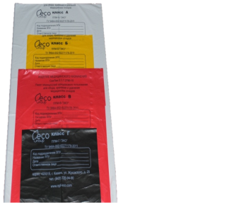 | 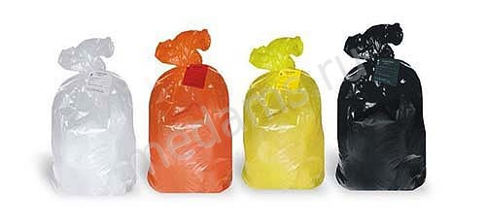 |  |  |  | 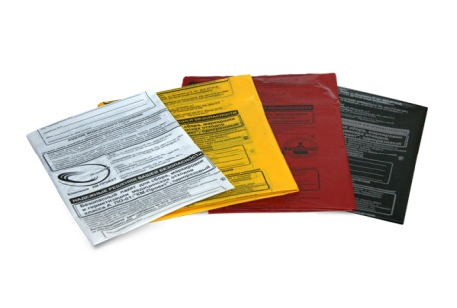
 | Размер, мм. | Толщина, мкр. | Количество шт. в пачке | Количество шт. в транспортной упаковке | Минимальная партия | Цена | Необходимое количество | Итого стоимость
 | 330*300 | 10 | 100 | 5000 | 50000 | 0.35 |  | - ₽
 | 330*300 | 12 | 100 | 5000 | 50000 | 0.42 |  | - ₽
 | 330*300 | 15 | 100 | 5000 | 50000 | 0.59 |  | - ₽
 | 330*300 | 18 | 100 | 2000 | 30000 | 0.62 |  | - ₽
 | 330*300 | 20 | 100 | 2000 | 30000 | 0.68 |  | - ₽
 | 330*300 | 25 | 100 | 2000 | 25000 | 0.85 |  | - ₽
 | 330*300 | 30 | 100 | 1000 | 15000 | 1.08 |  | - ₽
 | 330*300 | 35 | 100 | 1000 | 15000 | 1.2 |  | - ₽
 | 330*600 | 10 | 100 | 2000 | 10000 | 0.69 |  | - ₽
 | 330*600 | 12 | 100 | 2000 | 10000 | 0.82 |  | - ₽
 | 330*600 | 15 | 100 | 2000 | 10000 | 1.11 |  | - ₽
 | 330*600 | 18 | 100 | 1000 | 20000 | 1.24 |  | - ₽
 | 330*600 | 20 | 100 | 1000 | 15000 | 1.44 |  | - ₽
 | 330*600 | 25 | 100 | 1000 | 15000 | 1.7 |  | - ₽
 | 330*600 | 30 | 100 | 500 | 10000 | 2.15 |  | - ₽
 | 330*600 | 35 | 100 | 500 | 10000 | 2.39 |  | - ₽
 | 500*600 | 10 | 100 | 2000 | 10000 | 1.01 |  | - ₽
 | 500*600 | 12 | 100 | 2000 | 10000 | 1.24 |  | - ₽
 | 500*600 | 15 | 100 | 1000 | 10000 | 1.52 |  | - ₽
 | 500*600 | 18 | 100 | 1000 | 10000 | 1.82 |  | - ₽
 | 500*600 | 20 | 100 | 500 | 10000 | 2.03 |  | - ₽
 | 500*600 | 25 | 100 | 500 | 10000 | 2.52 |  | - ₽
 | 500*600 | 30 | 100 | 500 | 10000 | 3.04 |  | - ₽
 | 500*600 | 35 | 100 | 500 | 10000 | 3.5 |  | - ₽
 | 600*1000 | 12 | 100 | 500 | 10000 | 2.43 |  | - ₽
 | 600*1000 | 15 | 100 | 500 | 10000 | 3.03 |  | - ₽
 | 600*1000 | 18 | 100 | 500 | 10000 | 3.63 |  | - ₽
 | 600*1000 | 20 | 100 | 500 | 10000 | 4.02 |  | - ₽
 | 600*1000 | 25 | 50 | 250 | 10000 | 5.02 |  | - ₽
 | 600*1000 | 30 | 50 | 250 | 10000 | 6.05 |  | - ₽
 | 600*1000 | 35 | 50 | 250 | 10000 | 7.02 |  | - ₽
 | 700*800 | 12 | 100 | 500 | 10000 | 2.28 |  | - ₽
 | 700*800 | 15 | 50 | 250 | 10000 | 2.78 |  | - ₽
 | 700*800 | 18 | 50 | 250 | 10000 | 3.38 |  | - ₽
 | 700*800 | 20 | 50 | 250 | 10000 | 3.76 |  | - ₽
 | 700*800 | 25 | 50 | 250 | 10000 | 4.68 |  | - ₽
 | 700*800 | 30 | 50 | 250 | 10000 | 5.66 |  | - ₽
 | 700*800 | 35 | 50 | 250 | 10000 | 6.54 |  | - ₽
 | 800*900 | 12 | 100 | 1000 | 10000 | 3.15 |  | - ₽
 | 800*900 | 15 | 100 | 500 | 10000 | 3.59 |  | - ₽
 | 800*900 | 18 | 100 | 500 | 10000 | 4.34 |  | - ₽
 | 800*900 | 20 | 100 | 500 | 10000 | 4.89 |  | - ₽
 | 800*900 | 25 | 50 | 250 | 10000 | 6.03 |  | - ₽
 | 800*900 | 30 | 50 | 250 | 10000 | 7.27 |  | - ₽
 | 800*900 | 35 | 50 | 250 | 10000 | 8.39 |  | - ₽
 | 700*1100 | 12 | 100 | 500 | 10000 | 3.11 |  | - ₽
 | 700*1100 | 15 | 100 | 500 | 10000 | 3.85 |  | - ₽
 | 700*1100 | 18 | 100 | 500 | 10000 | 4.62 |  | - ₽
 | 700*1100 | 20 | 100 | 500 | 10000 | 5.15 |  | - ₽
 | 700*1100 | 25 | 50 | 250 | 10000 | 6.44 |  | - ₽
 | 700*1100 | 30 | 50 | 250 | 10000 | 7.74 |  | - ₽
 | 700*1100 | 35 | 100 | 500 | 10000 | 8.97 |  | - ₽
 | 1100*1200 | 14 | 100 | 500 | 5000 | 6.5 |  | - ₽
 | 1100*1200 | 16 | 100 | 500 | 5000 | 7.49 |  | - ₽
 | 1100*1200 | 18 | 100 | 500 | 5000 | 8.39 |  | - ₽
 | 1100*1200 | 20 | 100 | 500 | 5000 | 9.3 |  | - ₽
 | 1100*1200 | 25 | 100 | 500 | 5000 | 11.7 |  | - ₽
 | 1000*1200 | 14 | 100 | 500 | 5000 | 6.11 |  | - ₽
 | 1000*1200 | 16 | 100 | 500 | 5000 | 6.99 |  | - ₽
 | 1000*1200 | 18 | 100 | 500 | 5000 | 7.84 |  | - ₽
 | 1000*1200 | 20 | 100 | 500 | 5000 | 8.42 |  | - ₽
 | 1000*1200 | 25 | 100 | 500 | 5000 | 10.92 |  | - ₽
 | 1200*1200 | 14 | 100 | 500 | 5000 | 7.28 |  | - ₽
 | 1200*1200 | 16 | 100 | 500 | 5000 | 8.19 |  | - ₽
 | 1200*1200 | 18 | 100 | 500 | 5000 | 9.17 |  | - ₽
 | 1200*1200 | 20 | 100 | 500 | 5000 | 10.27 |  | - ₽
 | 1200*1200 | 25 | 100 | 500 | 5000 | 12.74 |  | - ₽
 | Стяжка |  |  |  |  | 0.21 |  | - ₽
 | Бирка |  |  |  |  | 0.13 |  | - ₽
 |  |  |  |  |  |  | Итого: | - ₽

 | Емкости полимерные медицинские для сбора острого инструментария
 | 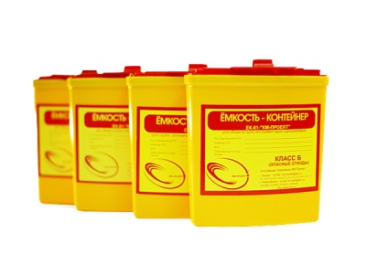 |  | 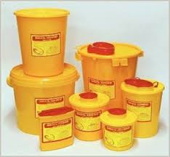 | 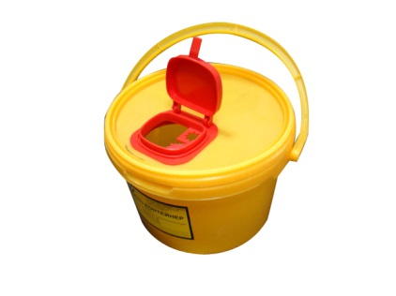 |  | 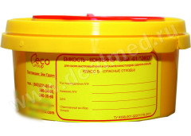 | 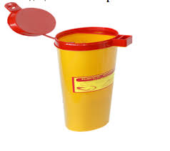
 | Объем |  | транспр. коробка |  | Цена за ед. |  | Необходимое количество | Итого стоимость
 | 0,25 л |  | 200 |  | 24.50 |  |  | - ₽
 | 0,5 л |  | 200 |  | 18.60 |  |  | - ₽
 | 1,0 л |  | 100 |  | 20.80 |  |  | - ₽
 | 1,5 л |  | 90 |  | 36.40 |  |  | - ₽
 | 2 л |  | 125 |  | 54.60 |  |  | - ₽
 | 3,0 л |  | 125 |  | 58.50 |  |  | - ₽
 | 6,0 л |  | 75 |  | 75.40 |  |  | - ₽
 |  |  |  |  |  |  | Итого: | - ₽
 | Пеленки впитывающие одноразовые
 |  | 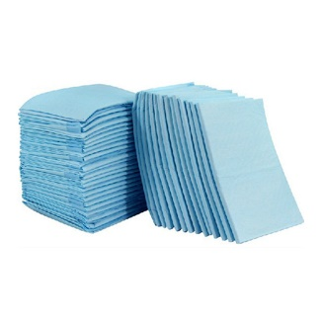 |  | 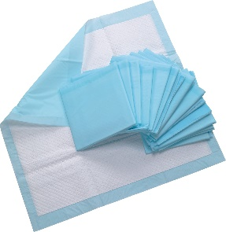 |  |  | 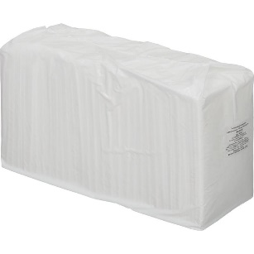
 | Номенклатура |  | Впитываемость на кв.м. |  | Кол-во в гофрокоробке | Цена за ед. упаковка по 30 шт. | Необходимое количество | Итого стоимость
 | Пеленки впитывающие одноразовые 60 х 40
 | Пеленка впитывающая 60х40 см. (впит изделия 200 мл) |  | 850 мл.на кв.м. |  | 250-300 | 5.25 |  | - ₽
 | Пеленка впитывающая 60х40 см. (впит изделия 300 мл) |  | 1250 мл.на кв.м. |  | 250-300 | 5.75 |  | - ₽
 | Пеленка впитывающая 60х40 см. (впит изделия 400 мл) |  | 1700 мл.на кв.м. |  | 250-300 | 6.25 |  | - ₽
 | Пеленка впитывающая 60х40 см. (впит изделия 500 мл) |  | 2100 мл.на кв.м. |  | 250-300 | 6.65 |  | - ₽
 | Пеленки впитывающие одноразовые 60 х 60
 | Пеленка впитывающая 60х60 см. (впит изделия 400 мл) |  | 1100 мл.на кв.м. |  | 180-250 | 7.45 |  | - ₽
 | Пеленка впитывающая 60х60 см. (впит изделия 600 мл) |  | 1500 мл.на кв.м. |  | 150-200 | 7.95 |  | - ₽
 | Пеленка впитывающая 60х60 см. (впит изделия 800 мл) |  | 2200 мл.на кв.м. |  | 100-150 | 8.45 |  | - ₽
 | Пеленка впитывающая 60х60 см. (впит изделия 1000 мл) |  | 2700 мл.на кв.м. |  | 180-250 | 9.45 |  | - ₽
 | Пеленка впитывающая 60х60 см. (впитизделия 1200 мл) |  | 3300 мл.на кв.м. |  | 150-200 | 9.95 |  | - ₽
 | Пеленка впитывающая 60х60 см. (впит изделия 1500 мл) |  | 4100 мл.на кв.м. |  | 100-150 | 10.95 |  | - ₽
 | Пеленка впитывающая 60х60 см. (впит изделия 1800 мл) |  | 5000 мл.на кв.м. |  | 180-250 | 11.95 |  | - ₽
 | Пеленка впитывающая 60х60 см. (впит изделия 2000 мл) |  | 5500 мл.на кв.м. |  | 150-200 | 12.45 |  | - ₽
 | Пеленка впитывающая 60х60 см. (впит изделия 2200 мл) |  | 6100 мл.на кв.м. |  | 150-200 | 12.95 |  | - ₽
 | Пеленка впитывающая 60х60 см. (впит изделия 2500 мл) |  | 6900 мл.на кв.м. |  | 150-200 | 13.70 |  | - ₽
 | Пеленка впитывающая 60х60 см. (впит изделия 2700 мл) |  | 7500 мл.на кв.м. |  | 150-200 | 14.45 |  | - ₽
 | Пеленки впитывающие одноразовые 60 х 90
 | Пеленка впитывающая 60х90 см. (впит изделия 400 мл) |  | 700 мл.на кв.м. |  | 80-120 | 10.15 |  | - ₽
 | Пеленка впитывающая 60х90 см. (впит изделия 600 мл) |  | 1100 мл.на кв.м. |  | 80-120 | 10.95 |  | - ₽
 | Пеленка впитывающая 60х90 см. (впит изделия 800 мл) |  | 1500 мл.на кв.м. |  | 80-120 | 11.35 |  | - ₽
 | Пеленка впитывающая 60х90 см. (впит изделия 1000 мл) |  | 1800 мл.на кв.м. |  | 80-120 | 11.65 |  | - ₽
 | Пеленка впитывающая 60х90 см. (впит изделия 1200 мл) |  | 2200 мл.на кв.м. |  | 80-120 | 12.85 |  | - ₽
 | Пеленка впитывающая 60х90 см. (впит изделия 1500 мл) |  | 2700 мл.на кв.м. |  | 80-120 | 13.45 |  | - ₽
 | Пеленка впитывающая 60х90 см. (впит изделия 1800 мл) |  | 3300 мл.на кв.м. |  | 80-120 | 14.95 |  | - ₽
 | Пеленка впитывающая 60х90 см. (впит изделия 2000 мл) |  | 3700 мл.на кв.м. |  | 80-120 | 15.35 |  | - ₽
 | Пеленка впитывающая 60х90 см. (впит изделия 2200 мл) |  | 4100 мл.на кв.м. |  | 80-120 | 16.45 |  | - ₽
 | Пеленка впитывающая 60х90 см. (впит изделия 2500 мл) |  | 4500 мл.на кв.м. |  | 80-120 | 17.95 |  | - ₽
 | Пеленка впитывающая 60х90 см. (впит изделия 2700 мл) |  | 5000 мл.на кв.м. |  | 80-120 | 19.45 |  | - ₽
 | Вкладыши (стикеры) в одежду для защиты от пятен и запаха пота
 | Стикеры "Премиум" 10 шт./уп |  |  |  |  | 65.00 |  | - ₽
 | Простынь трехслойная на бумажной основе
 | Простынь трехслойная на бумажной основе 60х30 см. |  |  |  |  | 2.95 |  | - ₽
 | Простынь трехслойная на бумажной основе 60х40 см. |  | 200 мл.на кв.м. |  | 350-500 | 3.45 |  | - ₽
 | Простынь трехслойная на бумажной основе 60х50 см. |  | 200 мл.на кв.м. |  | 350-500 | 3.95 |  | - ₽
 | Простынь трехслойная на бумажной основе 60х60 см. |  | 200 мл.на кв.м. |  | 350-500 | 4.45 |  | - ₽
 | Простынь трехслойная на бумажной основе 60х70 см. |  | 200 мл.на кв.м. |  | 350-500 | 4.95 |  | - ₽
 | Простынь трехслойная на бумажной основе 60х80 см. |  | 200 мл.на кв.м. |  | 80-120 | 5.45 |  | - ₽
 | Простынь трехслойная на бумажной основе 60х90 см. |  | 200 мл.на кв.м. |  | 80-120 | 5.95 |  | - ₽
 | Простынь трехслойная на бумажной основе 60х100 см. |  | 200 мл.на кв.м. |  | 80-120 | 6.45 |  | - ₽
 | Простынь трехслойная на бумажной основе 60х120 см. |  | 200 мл.на кв.м. |  | 80-120 | 7.45 |  | - ₽
 | Простынь трехслойная на бумажной основе 60х140 см. |  | 200 мл.на кв.м. |  | 80-120 | 9.45 |  | - ₽
 | Простынь трехслойная на бумажной основе 60х170 см. |  | 200 мл.на кв.м. |  | 80-120 | 11.45 |  | - ₽
 |  |  |  |  |  |  | Итого: | - ₽

 |  |  |  |  |  |  | Всего: | - ₽

 | Генеральный директор ООО «СКМ-ГРУПП» |  |  |  |  |  | ____________Сироткин А.А. м.п.

